Placas
Registro | Placa | Hora de paso | Tiempo en video | Archivo de video | Tipo | Sentido | Confianza | Consenso | Lecturas | Estado | Imagen de respaldo
V0001 | RR773 | 2026-09-09 16:24:00 | 01:14 | Camara Placas 2_20260909105651-20260909163038(61).mp4 | motocicleta | indeterminado | 0.641 | 0.096 | 1 | pendiente de revision | 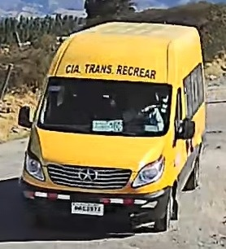
V0002 | BAC2573 | 2026-09-09 16:24:11 | 01:25 | Camara Placas 2_20260909105651-20260909163038(61).mp4 | automovil | sale | 0.949 | 0.186 | 6 | pendiente de revision | 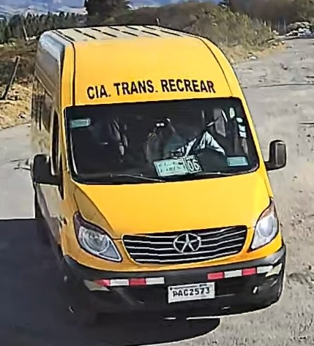
V0003 | MZS872 | 2026-09-09 16:26:11 | 03:25 | Camara Placas 2_20260909105651-20260909163038(61).mp4 | automovil | sale | 0.629 | 1 | 1 | pendiente de revision | 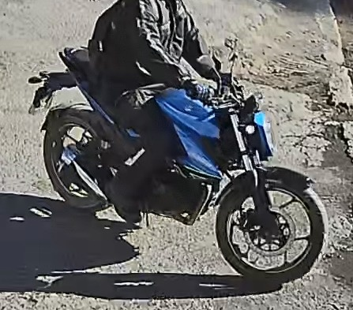
V0004 | PAB6741 | 2026-09-09 16:28:03 | 05:17 | Camara Placas 2_20260909105651-20260909163038(61).mp4 | automovil | sale | 0.972 | 0.656 | 30 | validado | 